Datos personales
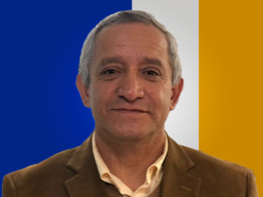

Nombres: | Hernán Patricio
Apellidos: | Carrillo Rosero
Facebook:
Twitter: | @CarrilloRosero
Descripción:

